2
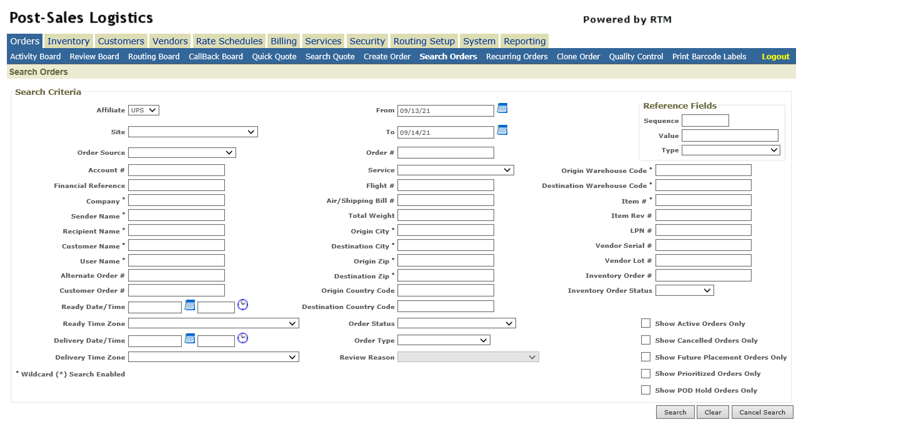

選Create order (創建單號)

4
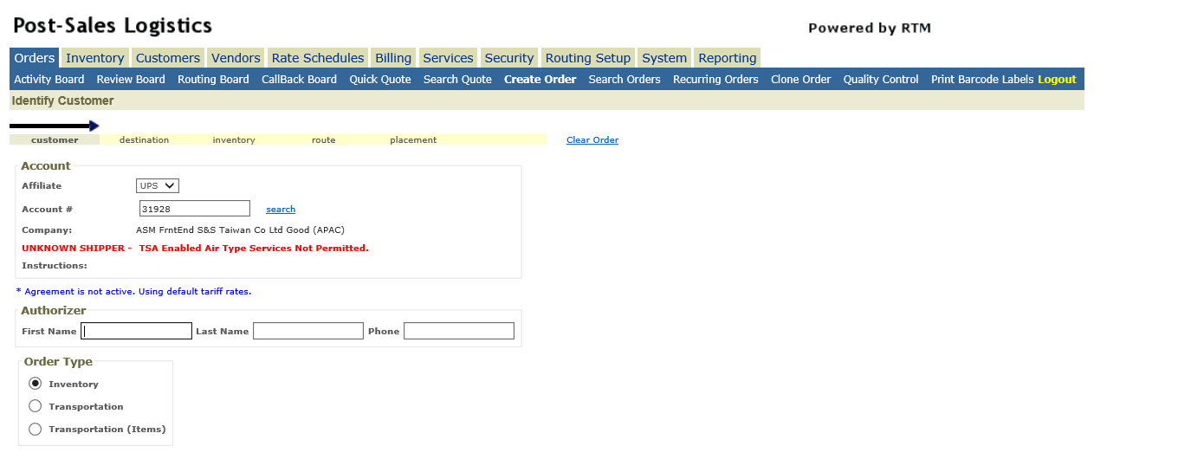

按3下Tab鍵

5
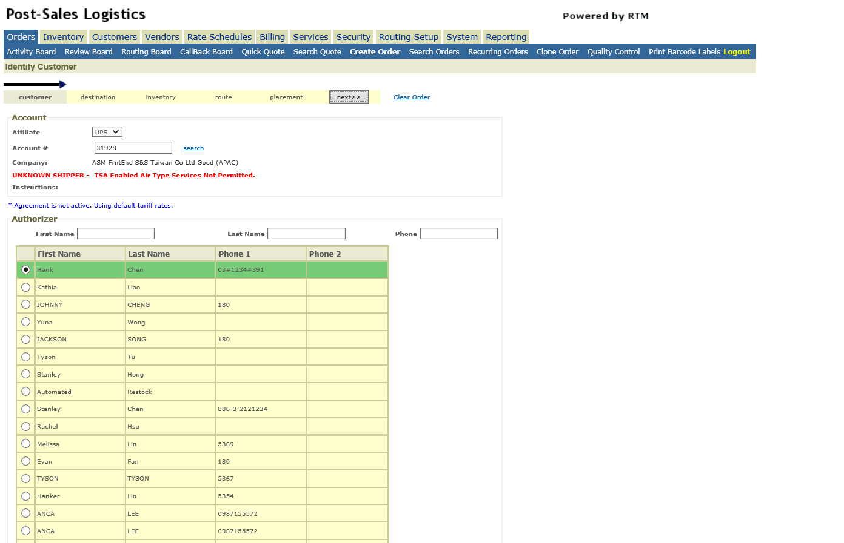

選Next

6
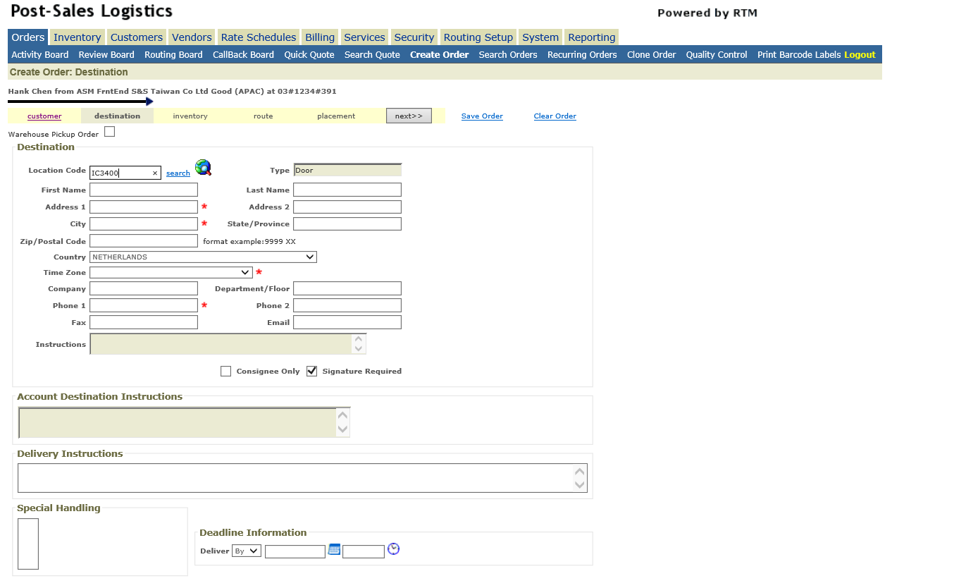

輸入Location code後按Tab鍵帶出公司&地址&聯絡人資訊

7
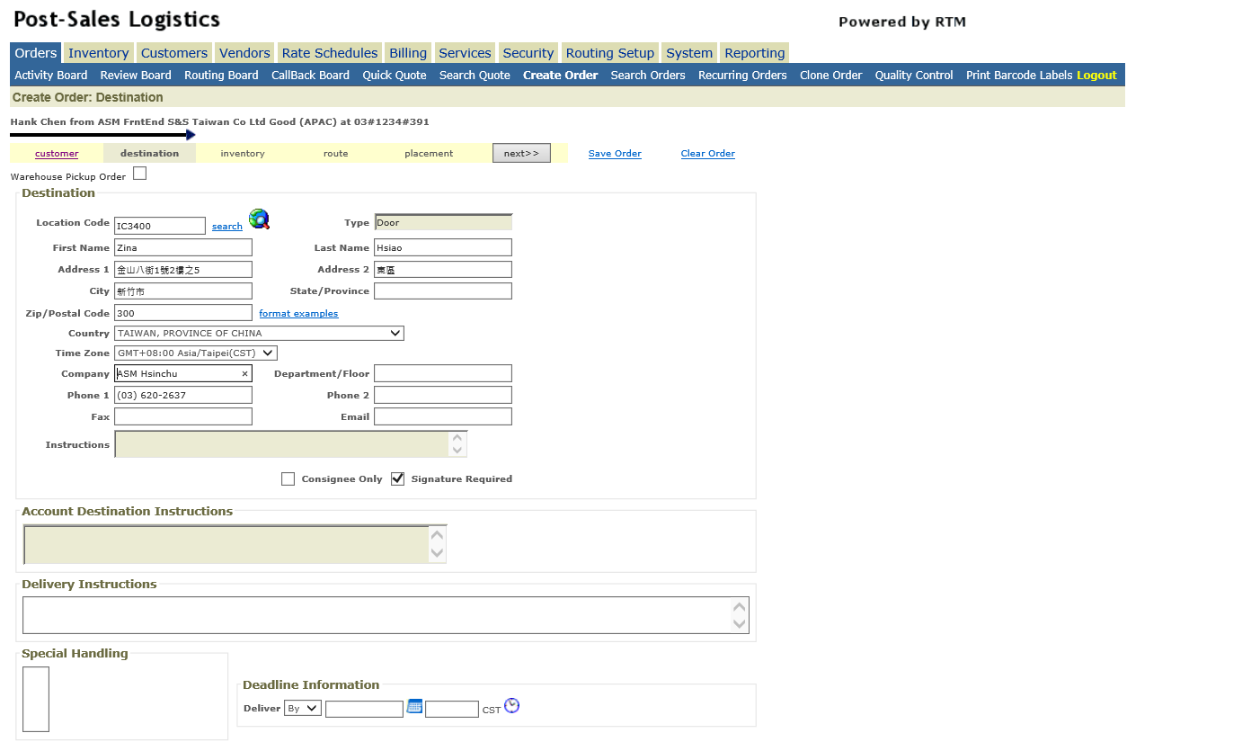

按Next | 這邊可以在Delivery Instructions貼上備註

8
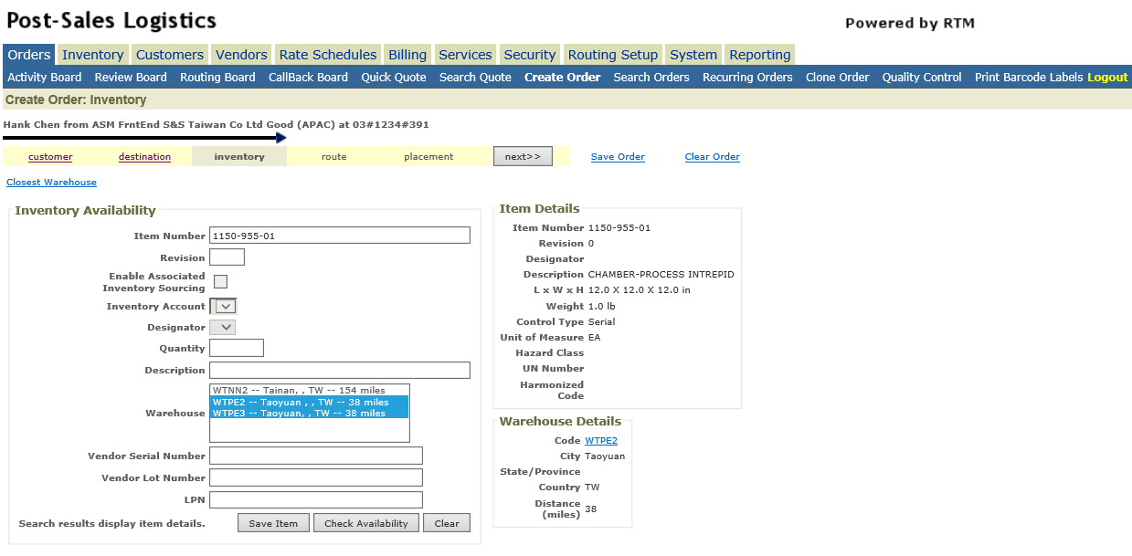

輸入料號, warehose 選WTPE2 (非保品)+ WTPE3(保稅品) 後按Check Availability
 | 寄台灣優先選非保品
 | 寄國外優先選保稅品

10
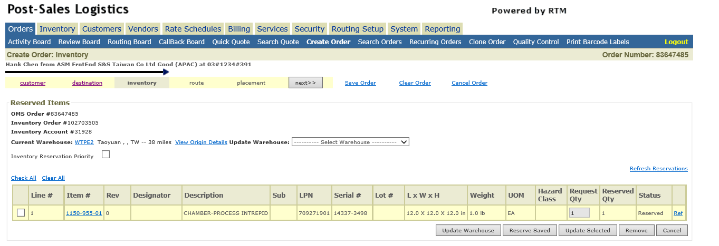

確認此單料號都有抓住後, 按Next

11
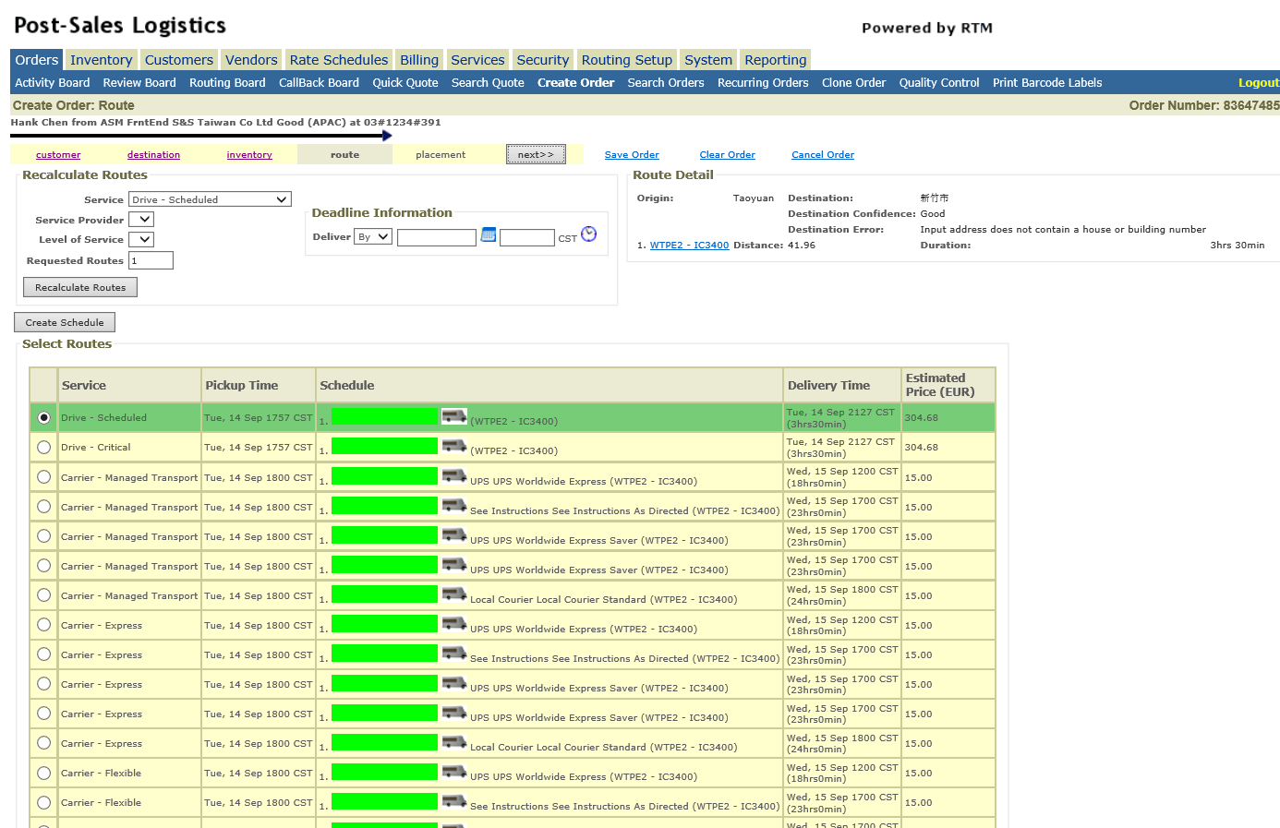

 | 抓表格
 | WTPE444 = DTAAA
 | if
 | DTAAA.Rows(0)("Column-0").ToString.Contains("DSC")
 | 抓row number
 | 點選 selector 帶入row number

 | 點日曆
 | select今日
 | select 下午五點半

選取Service Type , DCR or DSC or CEX 後選Next
只有DCR & DSC可以押日期時間

12
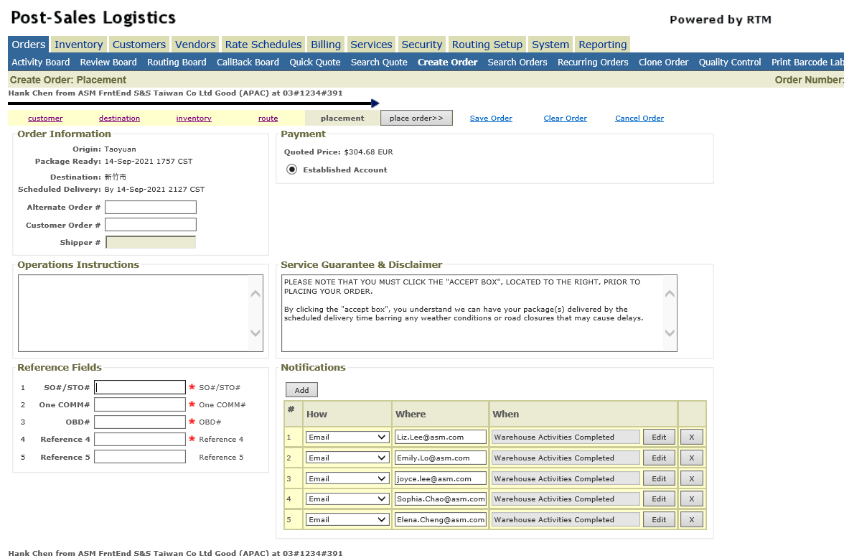

 | type into
SO#/STO#:Reference document | WTPE444 = DTAAA
One COMM#: NA | DTAAA.Rows(0)("Reference document")
OBD#:Delivery | "NA"
Reference 4:NA | DTAAA.Rows(0)("Delivery")
Reference 5:下單者名字 | "NA"
填完後選Place order 即開單完成 | "Hank Chen"

 | Click

